基本設計
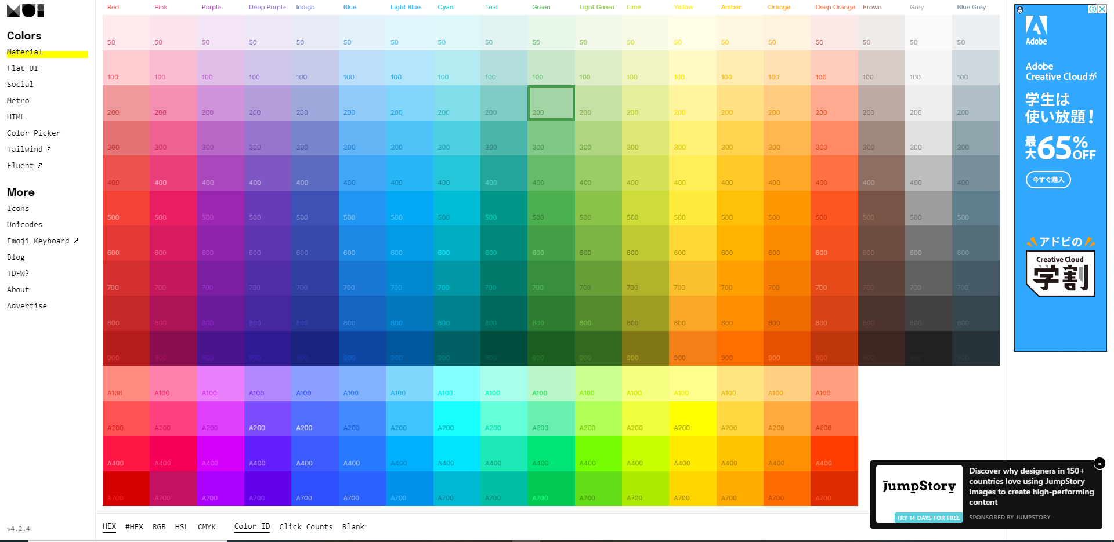
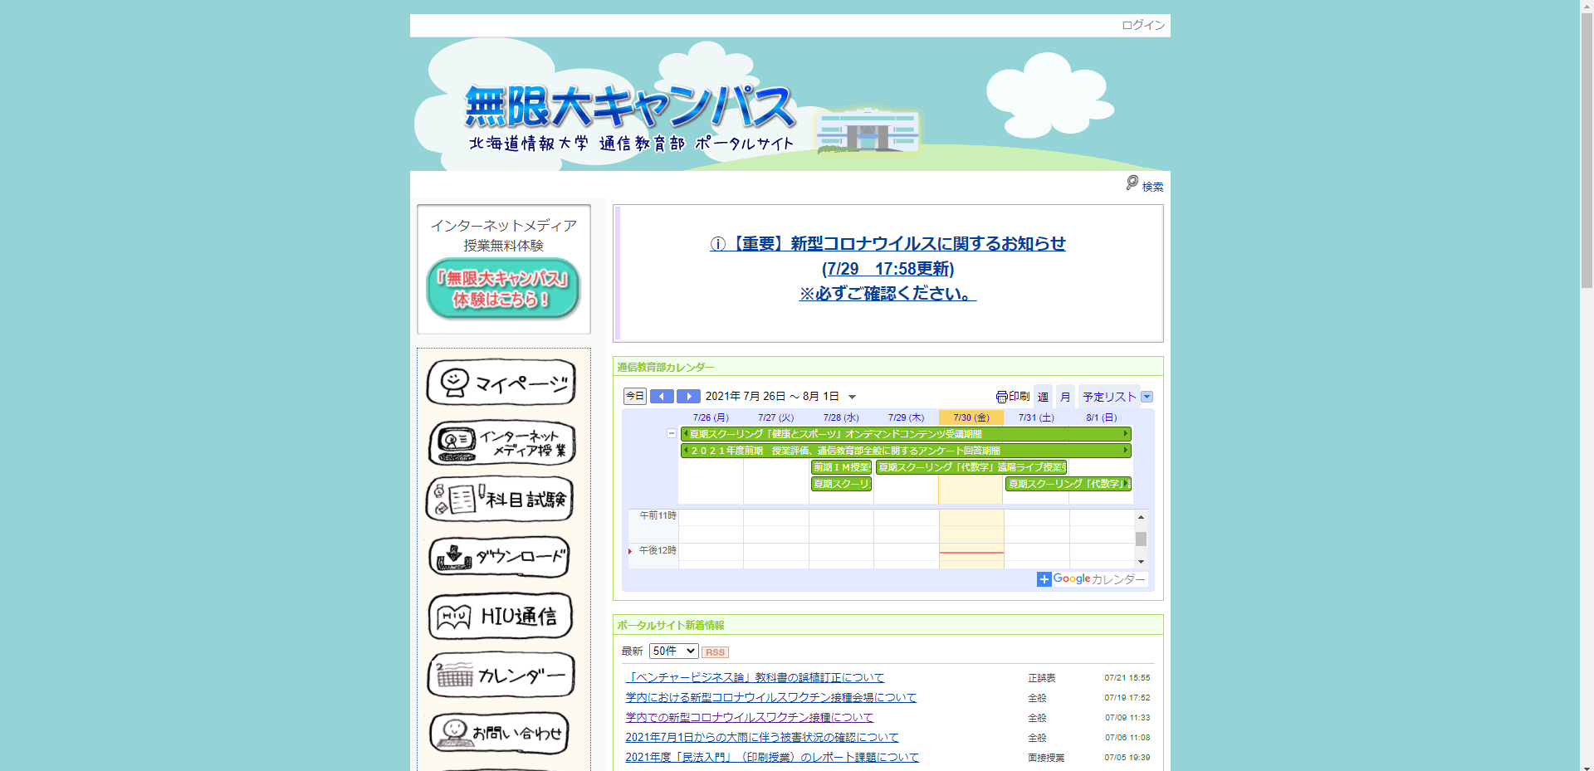
調査

・既存デザインガイドラインの調査
・他大学のポータルサイトの調査
・デザイン調査

実装（ウォーターフォールモデル型）

・企画・設計 →調査結果から、こういう改善案の方がいいのではといったアイディアを出し合い、仮の改善案をあらわす。

・実装 →CSSフレームワークとVSCなどを用いて改善案ポータルサイトを作成する。

実装例

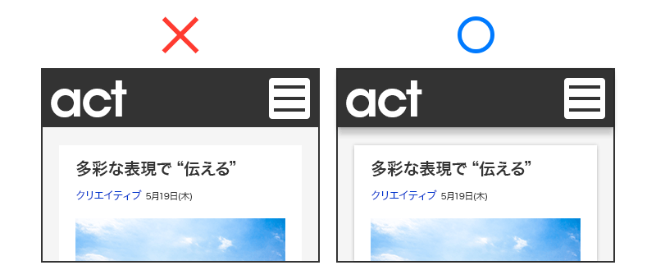
 | ・視覚的に情報を取り込みやすくする工夫

 | ・紙とインクの考え方

紙
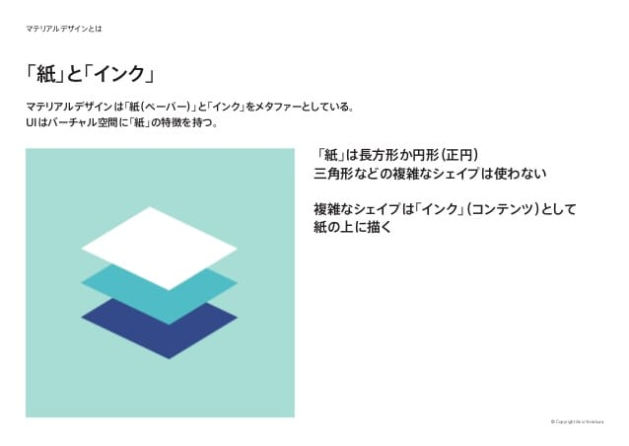

インク

WBS
卒研

テーマ
調査データ
使用ツール
独自性

UX・UIデザインにおける数多くの論文で書かれていた手法を新規に提示する
ポータルサイトに組込み、既存のポータルサイトと比較してみるという視点
ポータルサイト
の改善案の提示
既存デザイン・ガイドライン調査
デザイン調査
他大学のポータルサイトの調査
Atom
CSSフレームワーク

ポータルサイトに、視覚障害者にやさしいUIデザイン設計を施す視点

Materialize
UIデザインのデザインガイドラインに準拠し、
Material Designを充分に発揮した大学ポータルサイト
Material Design
Human Interface Guidelines
Microsoft Design
インタビュー調査
現行UIのデザイン評価
トップ画面のユーザビリティ調査
金沢大学
青山学院大学
新潟国際大学

スケジュール
8・9月
10・11・12月
1月

実装（HTML CSS）
デザイン設計
プレゼン資料作り

